Ejercicio1
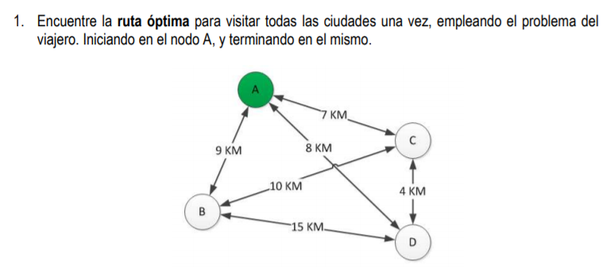

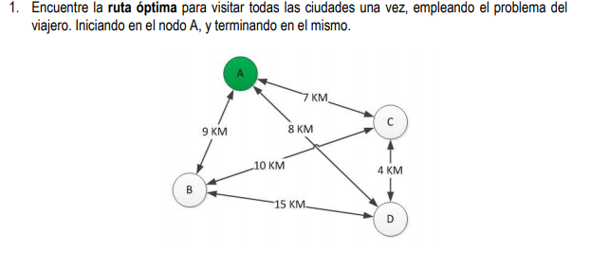
 |  |  |  |  | Nodos | Distancia |  | Número posible de combinaciones= (n-1)!/2
 |  |  |  |  | A-C | 7 |  | n=4 nodos
 |  |  |  |  | A-D | 8 |  | Combinaciones=(4-1)!/2=3
 |  |  |  |  | A-B | 9
 |  |  |  |  | B-C | 10
 |  |  |  |  | B-D | 15
 |  |  |  |  | C-D | 4

Nodos | A | B | C | D
A | 0 | 9 | 7 | 8
B | 9 | 0 | 10 | 15
C | 7 | 10 | 0 | 4
D | 8 | 15 | 4 | 0

Nodos | A | B | C | D
A | 0 | AB | AC | AD
B | BA | 0 | BC | BD
C | CA | CB | 0 | CD
D | DA | DB | DC | 0

Se establece lo siguiente xmn=1 si se visita el nodo, y xmn=0 si no se visita |  |  |  |  | Resolviendo con Solver
 |  |  |  |  | Z | AB | AC | AD | BA | BC | BD | CA | CB | CD | DA | DB | DC
Mín Z=9AB+7AC+8AD+9BA+10BC+15BD+7CA+10CB+4CD+8DA+15DB+4DC |  |  |  |  | 31 | 1 | 0 | 0 | 0 | 1 | 0 | 0 | 0 | 1 | 1 | 0 | 0
s.a. |  |  |  |  | s.a | 1 | 1
 | AB+AC+AD=1 |  |  |  |  | 1 | 1
 | BA+BC+BD=1 |  |  |  |  | 1 | 1
 | CA+CB+CD=1 |  |  |  |  | 1 | 1
 | DA+DB+DC=1 |  |  |  |  | 1 | 1
 | BA+CA+DA=1 |  |  |  |  | 1 | 1
 | AB+CB+DB=1 |  |  |  |  | 1 | 1
 | AC+BC+DC=1 |  |  |  |  | 1 | 1
 | AD+BD+CD=1 |  |  |  |  | 1 | 1
 | AB…CD>=0 |  |  |  |  | 1 | 1

A
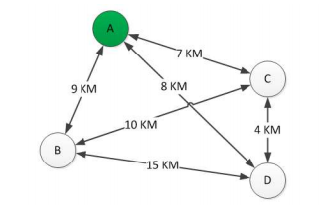
C

B
D

Ejercicio2 FB
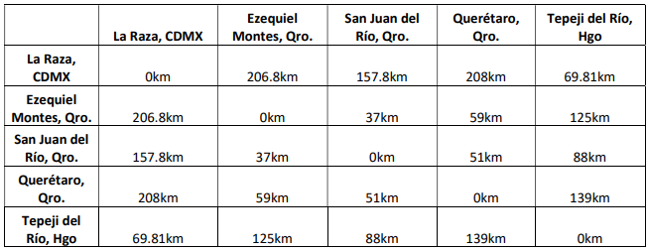

 |  |  |  | Fuerza Bruta
 | Combinaciones posibles = |  | 12
 |  |  |  | ID | RUTA | DISTANCIA | Menor Dist | Rutas
nodos |  | NODOS | DISTANCIAS | 1 | ABCDEA | 503.61 | 461.81 | ADBCEA
la raza =A |  | AB | 206.8 | 2 | ABCEDA | 678.8 |  | AECBDA
Ezequiel =B |  | AC | 157.8 | 3 | ABDCEA | 474.61
San Juan =C |  | AD | 208 | 4 | ABDECA | 650.6
Queretaro =D |  | AE | 69.81 | 5 | ABECDA | 678.8
Tepeji = E |  | BC | 37 | 6 | ABEDCA | 679.6
 |  | BD | 59 | 7 | ACBDEA | 462.61
 |  | BE | 125 | 8 | ACBEDA | 666.8
 |  | CD | 51 | 9 | ACDBEA | 462.61
 |  | CE | 88 | 10 | ACDEBA | 679.6
 |  | DE | 139 | 11 | ACEBDA | 637.8
 |  |  |  | 12 | ACEDBA | 650.6
 |  |  |  | 13 | ADBCEA | 461.81
 |  |  |  | 14 | ADBECA | 637.8
 |  |  |  | 15 | ADCBEA | 490.81
 |  |  |  | 16 | ADCEBA | 678.8
 |  |  |  | 17 | ADEBCA | 666.8
 |  |  |  | 18 | ADECBA | 678.8
 |  |  |  | 19 | AEBCDA | 490.81
 |  |  |  | 20 | AEBDCA | 462.61
 |  |  |  | 21 | AECBDA | 461.81
 |  |  |  | 22 | AECDBA | 474.61
 |  |  |  | 23 | AEDBCA | 462.61
 |  |  |  | 24 | AEDCBA | 503.61

Ejercicio 2 Arbol exp. min.
B
B
206.8
A
NODOS | DISTANCIAS
AB | 206.8
AC | 157.8
37
A
37
AD | 208
AE | 69.81
157.8
BC | 37
125
C
BD | 59
59
C
BE | 125
69.81
59
CD | 51
208
69.81
CE | 88
208
DE | 139
51
E
88
E
88

139
D
D

Los resultados de los tres métodos para este segundo ejercicio no varían, se obtuvo el mismo resultado en todos. Solamente se puede notar que al implementar simplex hay que agregar varias restricciones extras para salir de mínimos locales, y obtener el resultado, además de que también arrojó dos rutas como respuesta, pero estas son reciprocas, como las obtenidas por el método de fuerza bruta.
 |  | Rutas | Menor Dist | KM/lt | $ Lt de Gas. | Costo Min.
 |  | AECBDA | 461.81 | 6 | $22.50 | $1,731.79

